상품제안서
오슬로 알라딘 커피드립포트 | 상품코드: F14484

 |  |  |  |  |  |  | 02-412-0044 | www.easy1.co.kr
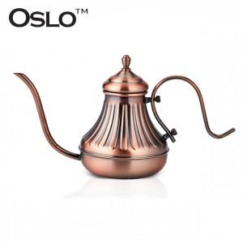

【상세/제작정보】 | 드립식 커피추출용 주전자로 입구가 가늘어 물줄기 조절이 간편한 드립포트

【인쇄/포장옵션】 | 레이저, 스티커 / 시판박스

【공급단가】 | 수량 | 30~ | 50~ | 100~ | 300~ | 500~
*VAT별도 | 단가 | 30,370원 | 29,250원 | 28,120원 | 27,000원 | 26,320원

【상품 URL】 | https://easy1.co.kr:443/src/goods_detail.php?gdno=14484

